Lý thuyết
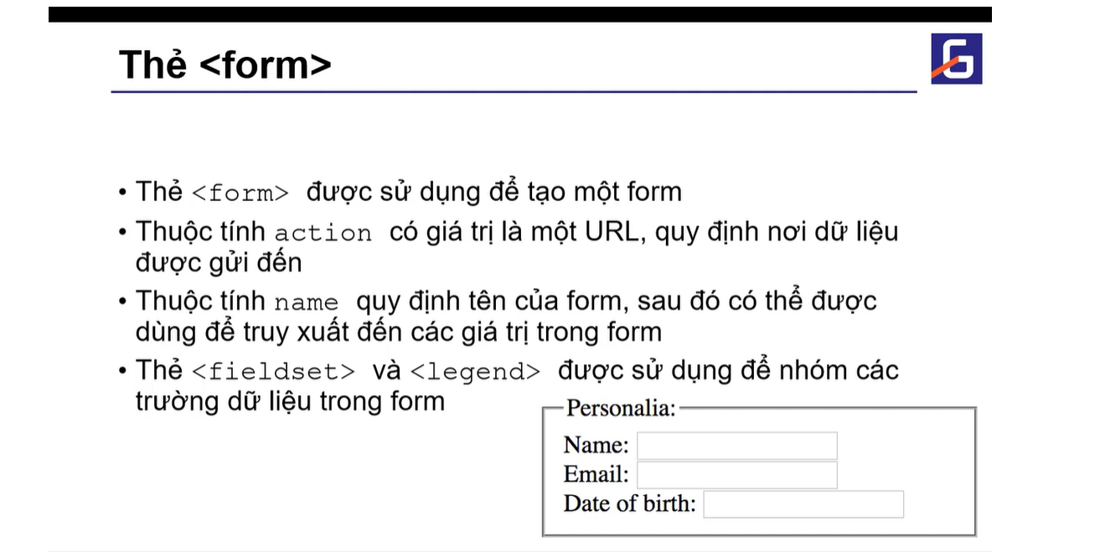
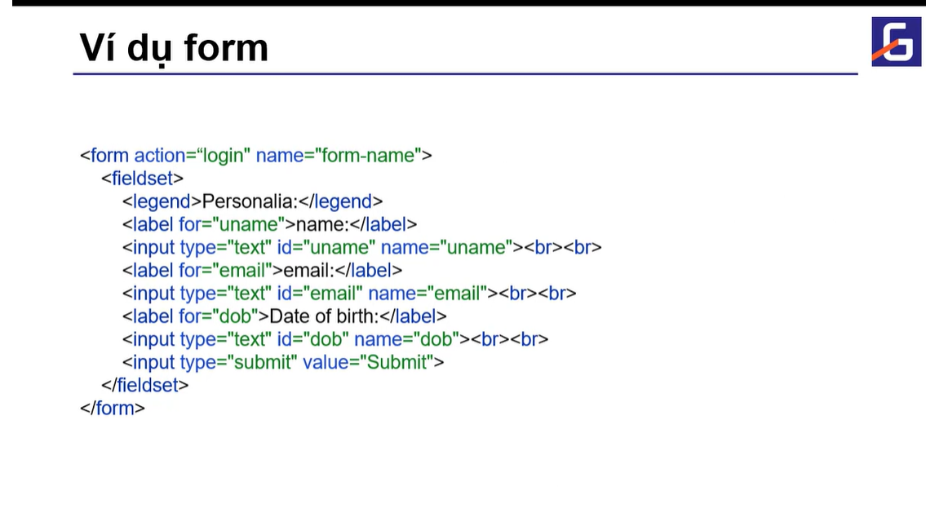
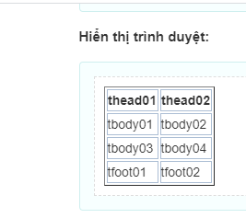
 |  |  | <table>
 |  |  | <thead>
 |  |  | <tr>
 |  |  | <th>thead01</th>
 |  |  | <th>thead02</th>
 |  |  | </tr>
 |  |  | </thead>
 |  |  | <tfoot>
 |  |  | <tr>
 |  |  | <td>tfoot01</td>
 |  |  | <td>tfoot02</td>
 |  |  | </tr>
 |  |  | </tfoot>
 |  |  | <tbody>
 |  |  | <tr>
 |  |  | <td>tbody01</td>
 |  |  | <td>tbody02</td>
 |  |  | </tr>
 |  |  | <tr>
 |  |  | <td>tbody03</td>
 |  |  | <td>tbody04</td>
 |  |  | </tr>
 |  |  | </tbody>
 |  |  | </table>

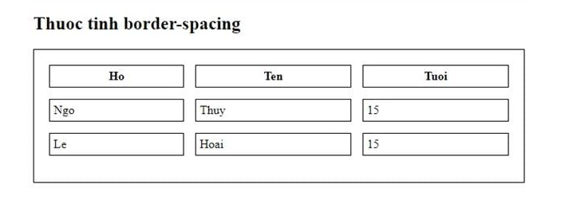
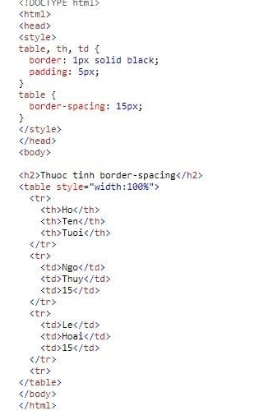

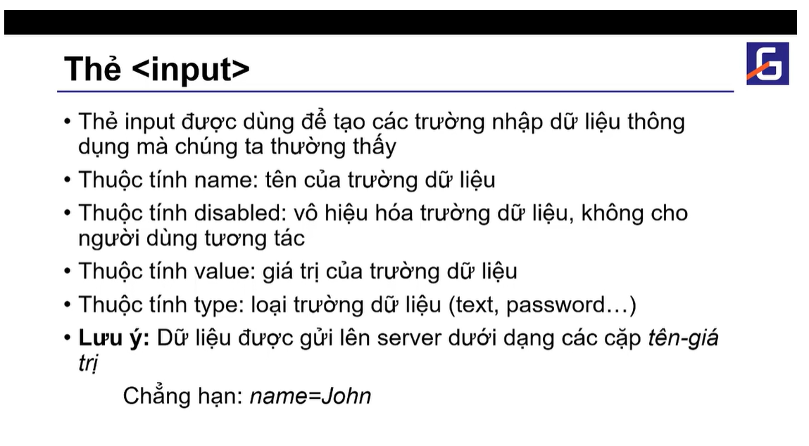
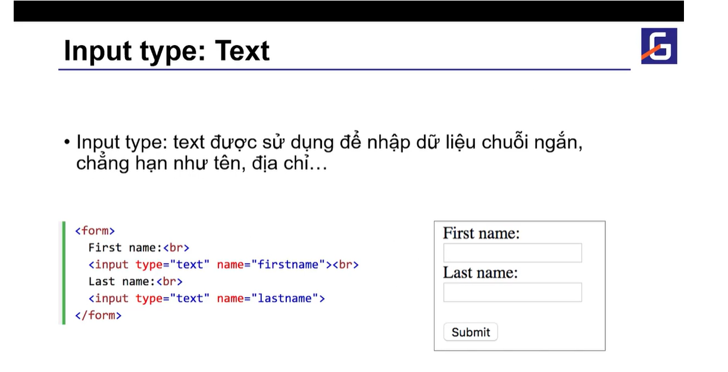

 |  | Heading
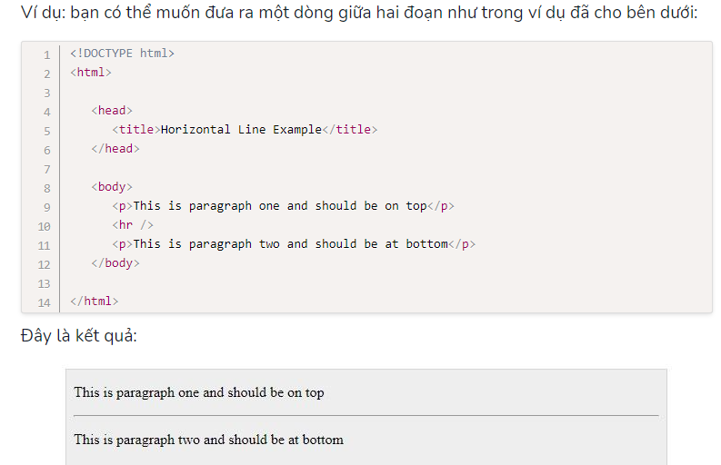

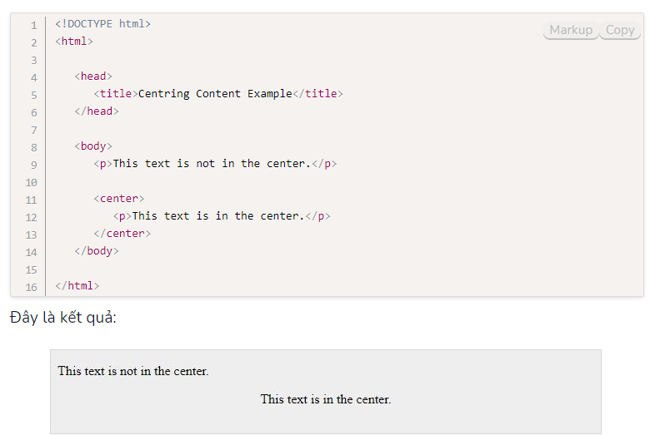

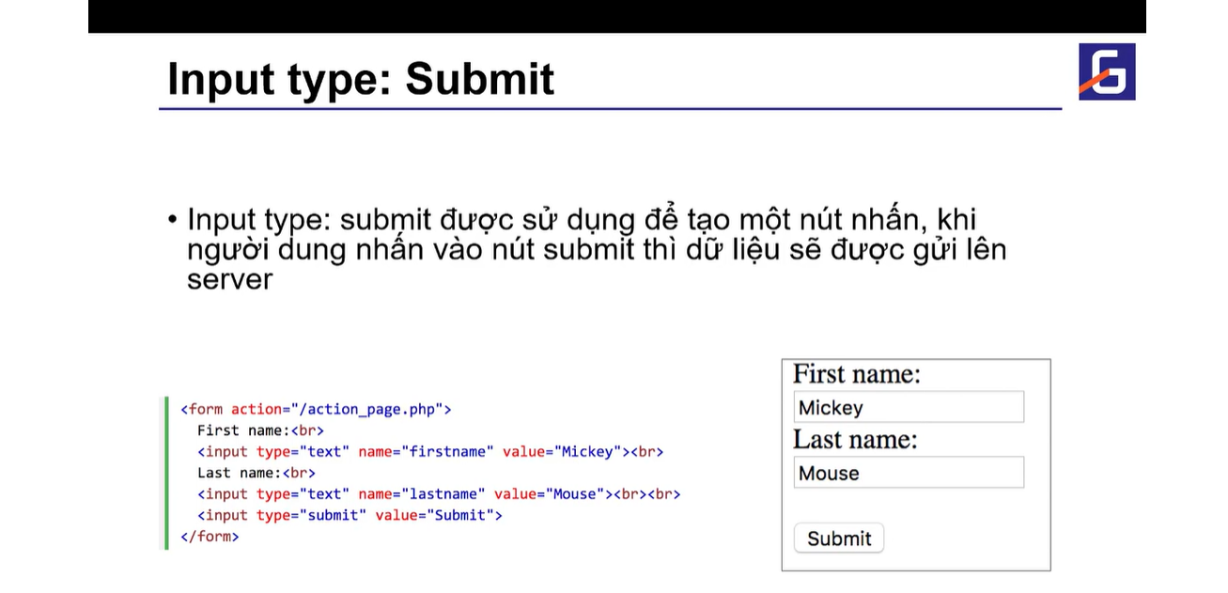
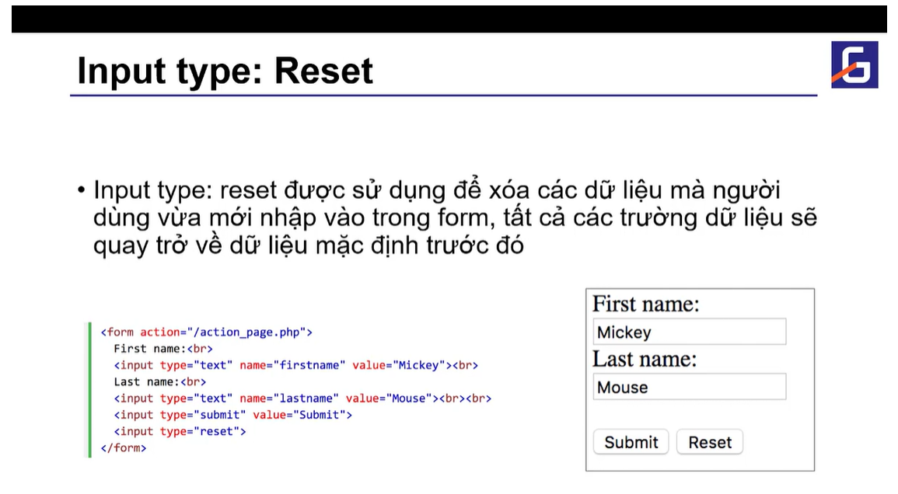

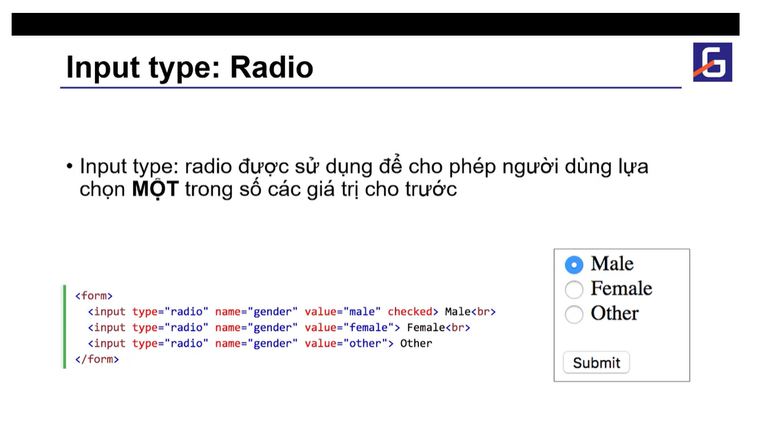
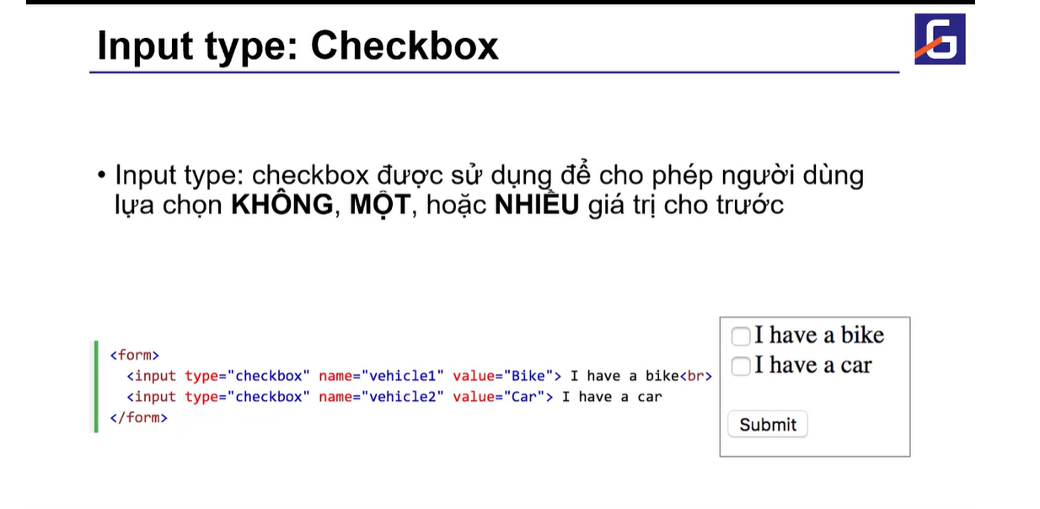

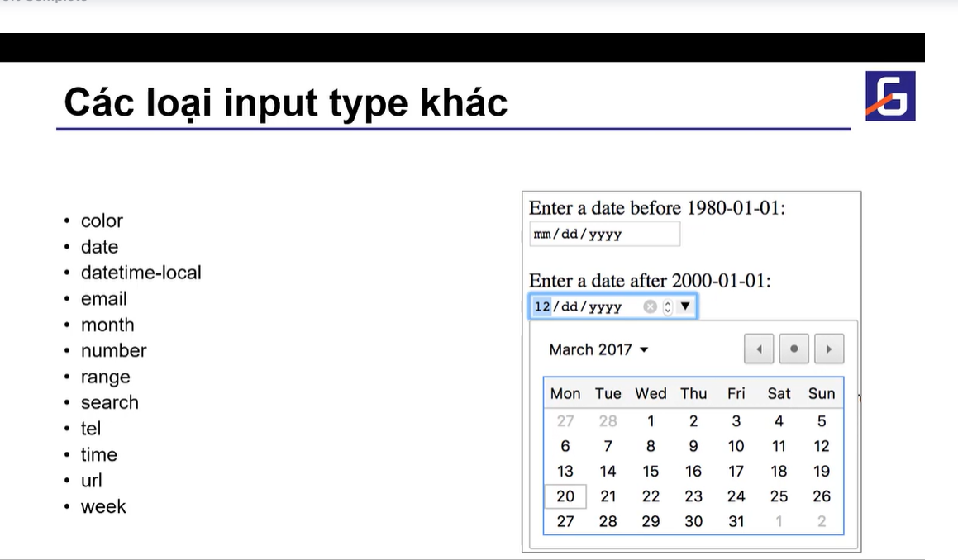
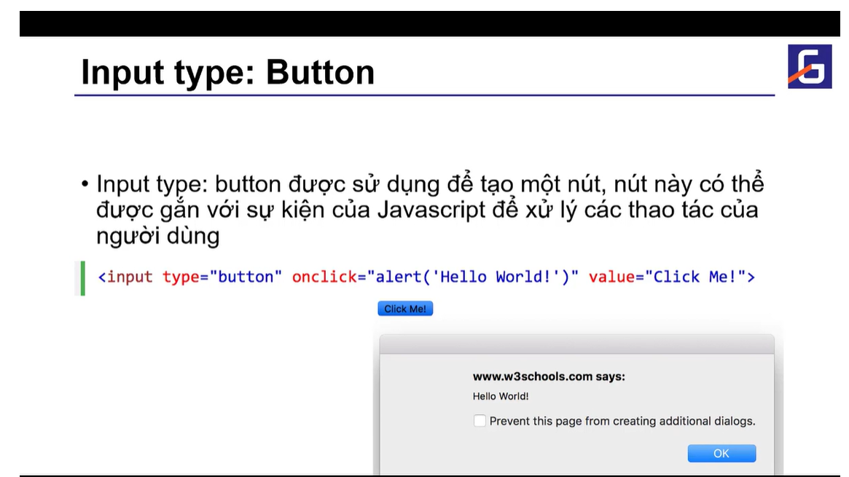

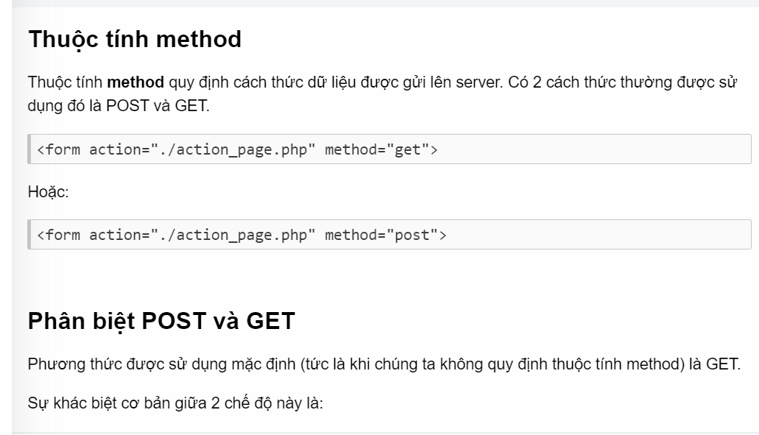

Thẻ input
 | <form method="POST">
Thẻ input được sử dụng để tạo các trường giúp người dùng nhập thông tin vào. | <input name="secret" value="abcg124faasfjh149dfd" type="hidden"/>
 | Account: <input name="account" value="admin" type="text"/><br/>
Có nhiều loại input khác nhau, trong đó phổ biến là: | Sở thích:<br/>
 | <label><input name="hobby" value="travel" type="radio" checked/> Du lịch</label> <br/>
text | <label><input name="hobby" value="sport" type="radio"/> Thể thao</label> <br/>
 | <label><input name="hobby" value="cooking" type="radio"/> Nấu ăn</label> <br/>
password | <input type="submit" value="Send data"/>
 | </form>
checkbox
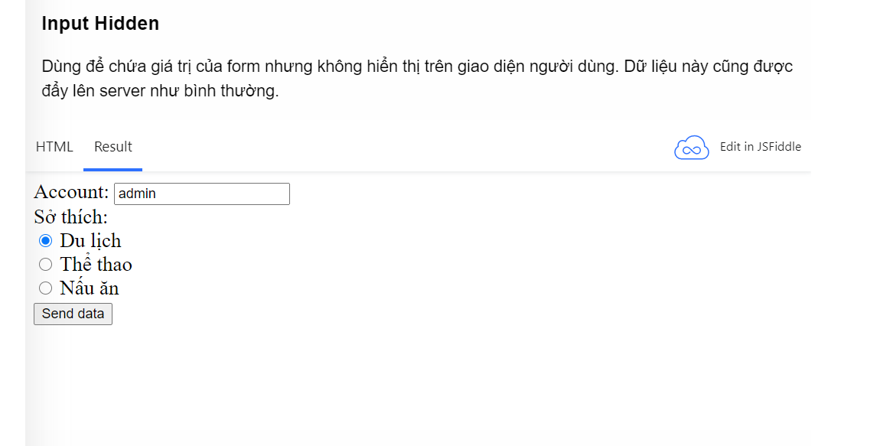
radio

reset

submit

hidden

Input Text

Dùng để nhập dữ liệu chuỗi ngắn (trên 1 dòng).

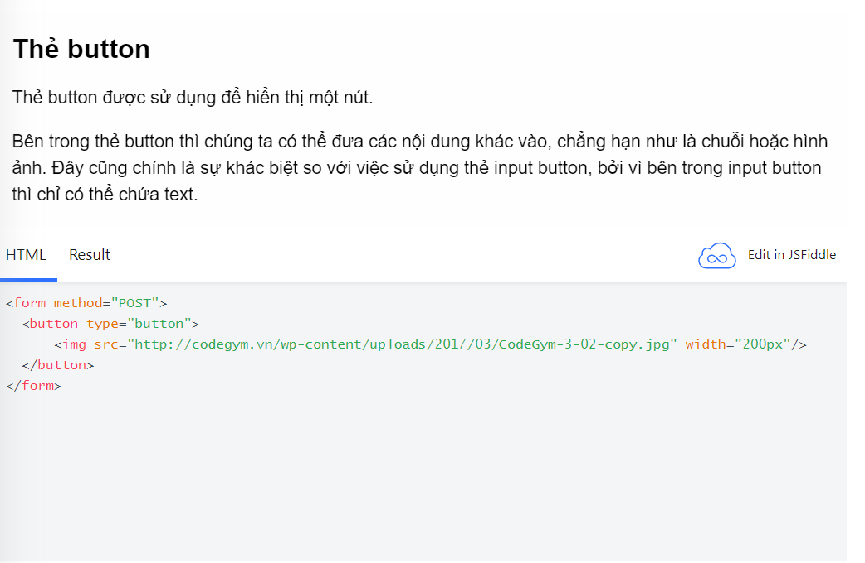
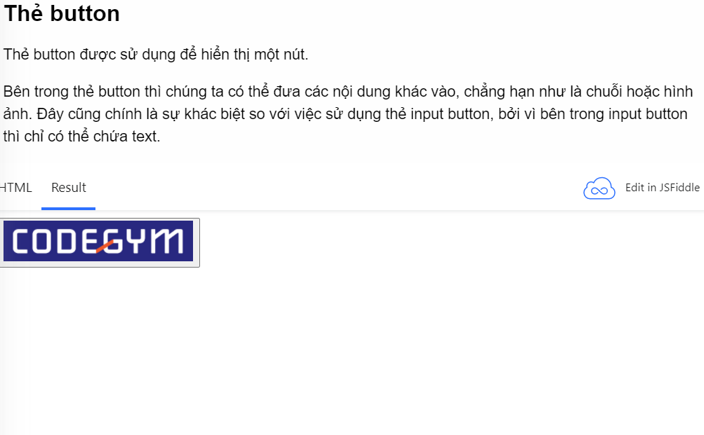

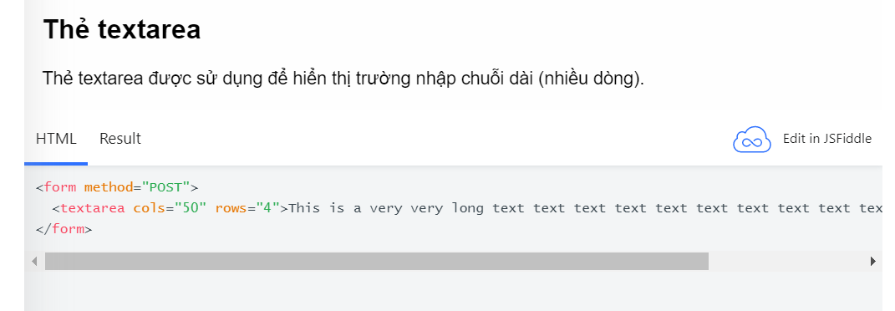
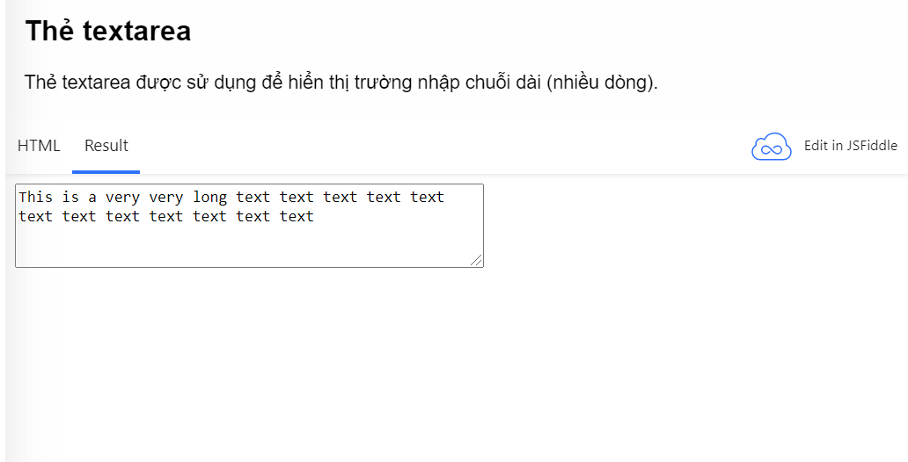

SELECT , OPTION
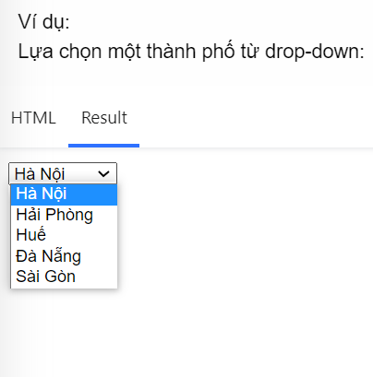

<select name="city">
<option value="HN">Hà Nội</option>
<option value="HP">Hải Phòng</option>
<option value="HU">Huế</option>
<option value="DN">Đà Nẵng</option>
<option value="SG">Sài Gòn</option>
</select>

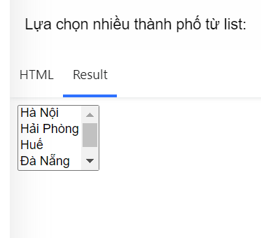
<select name="city" multiple>
<option value="HN">Hà Nội</option>
<option value="HP">Hải Phòng</option>
<option value="HU">Huế</option>
<option value="DN">Đà Nẵng</option>
<option value="SG">Sài Gòn</option>
</select>

Bài tập
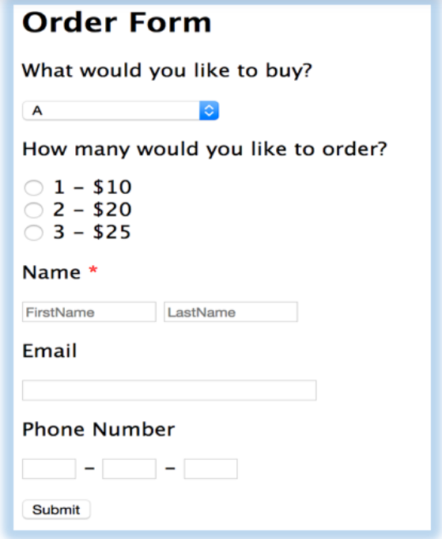

QA
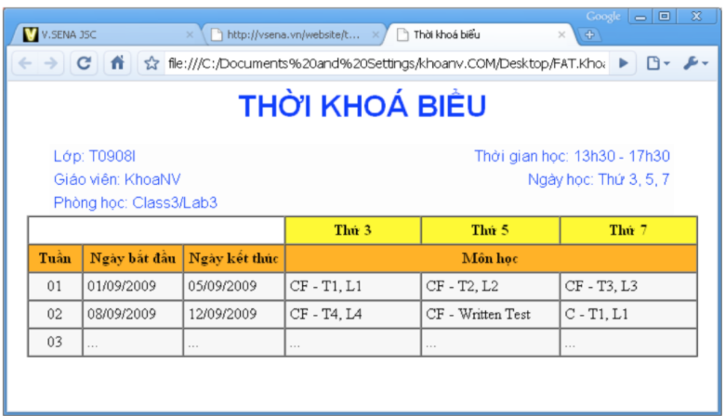
Phần này dung cách nào? table hay thẻ <p align ="center">

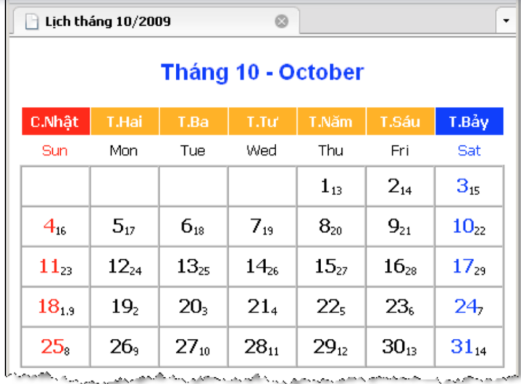

Cách tạo chữ nhỏ ở dưới có phải là dùng size để biến hóa không?

Biến, toán tử
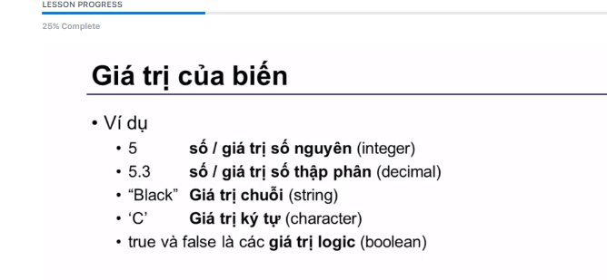
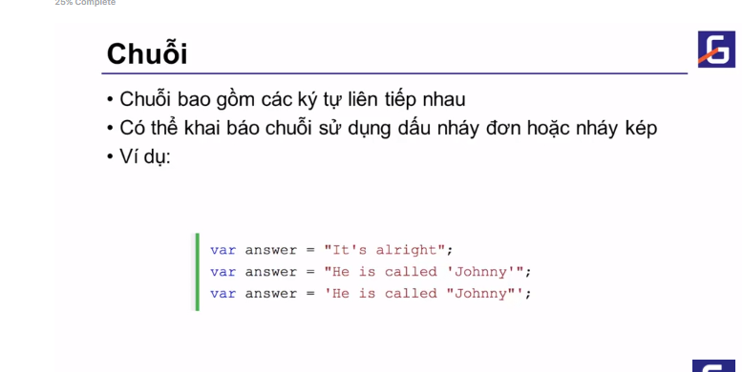

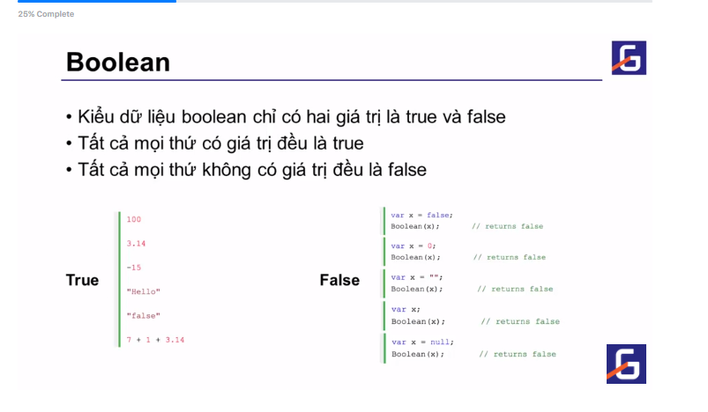

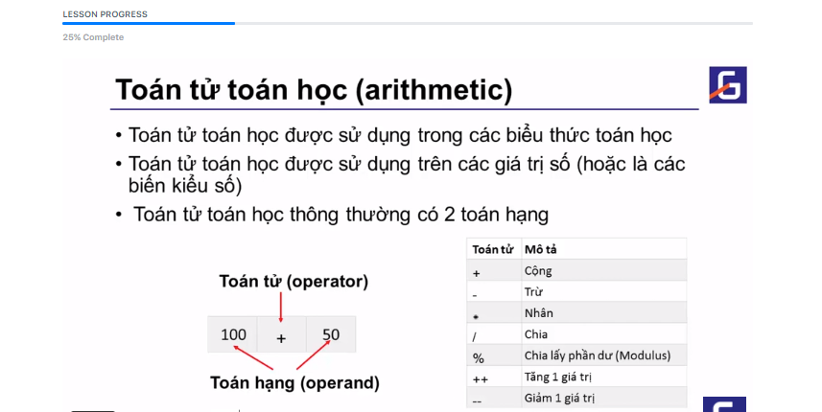
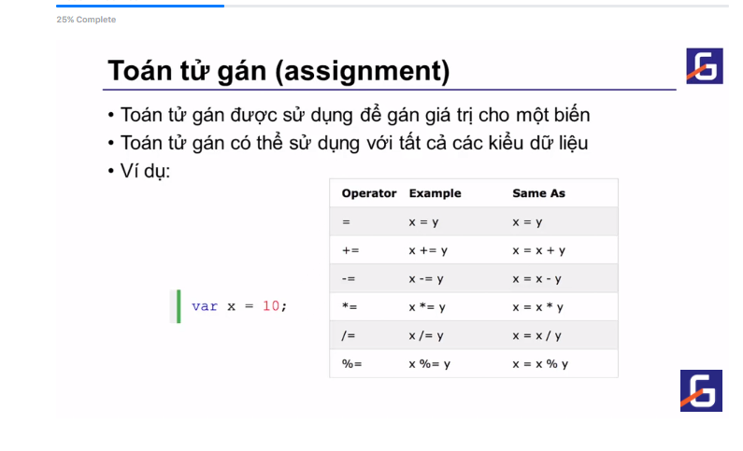

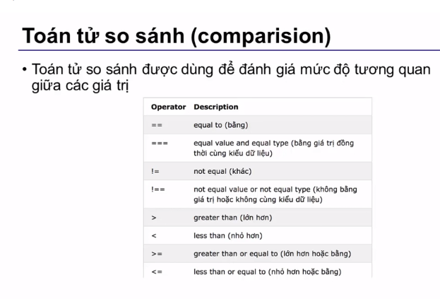

Bài tập 1
